Hoja1
BASES DE CONVOCATORIA PARA LA SELECCIÓN DE UN TÉCNICO AYUDANTE DE CARÁCTER INDEFINIDO PARA EL IOBA EN LA LÍNEA DE INVESTIGACIÓN MEDIDA DE CALIDAD DE VISIÓN Y MEJORA DE LA VISIÓN NOCTURNA EN CONDUCCIÓN.
Referencia: TECAYUD_IOBA
I‐LAB22 B
Revisión: 1
Fecha: Mayo 2022
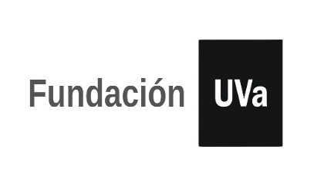

TABLA AUTOBAREMACION: A RELLENAR SOLO LAS CASILLAS SOMBREADAS

 | Nombre y apellidos:
 | NIF/NIE/PASAPORTE:
 | email:
 | teléfono de contacto:
 | Total Autobaremo |  | 0.00

 | CÓDIGO | Nº MASTER | FORMACIÓN REGLADA. Máximo 5 puntos | PUNTUACIÓN
 | M1
 | M1a |  | Máster Universitario en temática relacionada con las ciencias de la salud, 2,5 puntos/máster, máximo 5 puntos. | 0.00
 |  |  | TOTAL FORMACIÓN REGLADA | 0.00

 | CÓDIGO | Nº AÑOS/ MESES SI/NO | EXPERIENCIA/ CONOCMIENTOS CIENTÍFICO-TÉCNICOS | Máximo 25 puntos | PUNTUACIÓN
 | M2

 | M2a |  | Amplia experiencia en manejo de técnicas básicas de optometría| 1 punto/año, máximo 10 puntos | 0.00
 | M2b |  | Experiencia en investigación como óptico optometrista |1 punto por cada 4 meses de experiencia acreditada. Máximo 4 puntos | 0.00
 | M2c |  | Experiencia mínima de 12 meses en el manejo de herramientas de verificación de fuentes lumínicas (espectrómetro, luxómetro, luminancímetro,…)| 5 puntos | 0.00
 | M2d |  | Experiencia en el manejo de software PupilEXT | 2 puntos. | 0.00
 | M2e |  | Experiencia laboral en proyectos de investigación en la Fundación Universidad de Valladolid y/o en la Universidad de Valladolid (mínimo 4 meses): 0,25 puntos/mes, con un máximo de 4 puntos. | 0.00
 | TOTAL EXPERIENCIA/ CONOCMIENTOS CIENTÍFICO-TÉCNICOS |  |  | 0.00

 | M3 |  | FORMACIÓN COMPLEMENTARIA 10 puntos | PUNTUACIÓN
 | M3a |  | Becas de colaboración en investigación, 0,5 puntos/mes | Hasta 5 puntos | 0.00
 | M3b |  | Otros cursos relacionados con la Optometría | 0,5 puntos/crédito | Hasta 5 puntos | 0.00
 | TOTAL FORMACIÓN COMPLEMENTARIA |  |  | 0.00

 | TOTAL AUTOBAREMO |  |  | 0.00

